Перечень
Перечень проектов народных инициатив на 2014 год
 | Зиминского городского муниципального образования
(наименование городского округа, поселения)

№ п/п | Наименование мероприятия | Срок реализации | Объем финансирования - всего, руб. | в том числе из: |  | ФОТО
 |  |  |  |  |  | ДО | ПОСЛЕ
 |  |  |  | областного бюджета, руб. | местного бюджета, руб.
1 | Выполнение работ по благоустройству ул. Садовая (от д.2 до остановки "Школа № 26", 340 м.) | до 15 декабря 2014 г. | 200,000.00 | 200,000.00 | 0.00 | 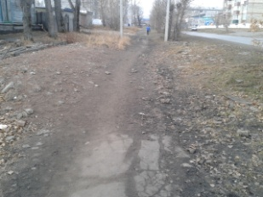 | 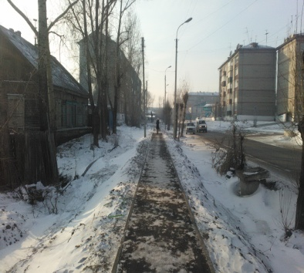
2 | Устройство пешеходного моста по ул. Западная (в районе железнодорожного перехода, 10 м.) |  | 178,176.00 | 178,176.00 | 0.00 | 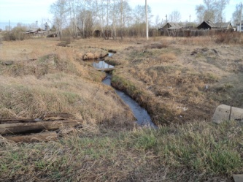 | 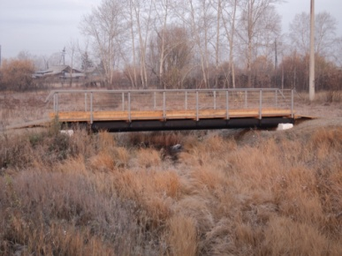
3 | Устройство пешеходных дорожек в парке Победы по ул. Садовая, 37б (274 м.) |  | 734,160.31 | 734,160.31 | 0.00 | 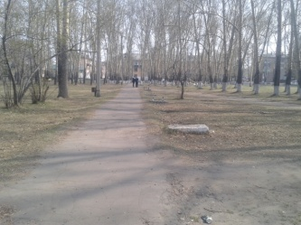 | 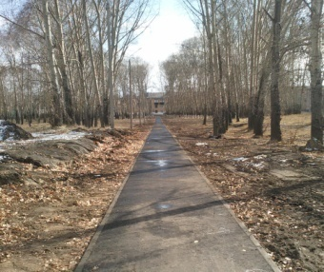
4 | Устройство пешеходной дорожки по ул. Коммунистическая (от д. 34 до д. 42, 182 м.) |  | 250,000.00 | 250,000.00 | 0.00 | 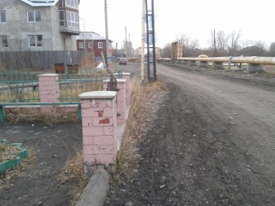 | 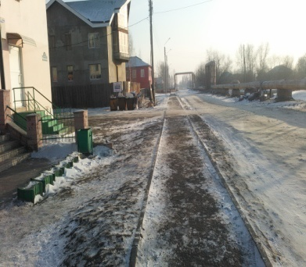
5 | Приобретение и установка туалетов общественного пользования (парк Победы, центральная детская площадка, площадь у КДЦ "Россия") |  | 450,000.00 | 450,000.00 | 0.00 | 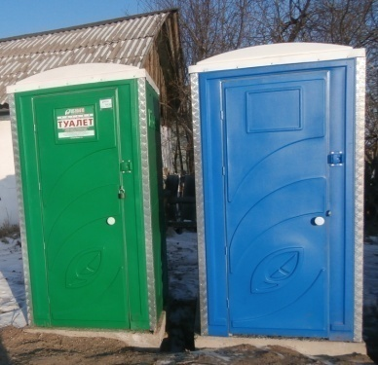 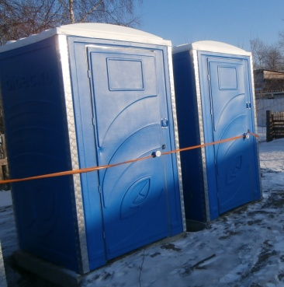
6 | Выполнение работ по уличному освещению по ул. Куйбышева (от д. 77 до д. 87, 660м.) |  | 448,814.52 | 448,814.52 | 0.00 | 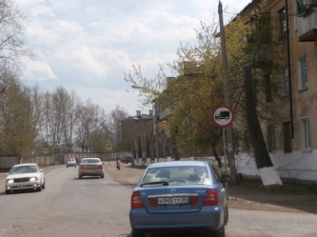 | 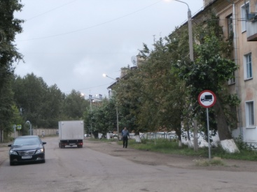
7 | Выполнение работ по уличному освещению по пер. Больничный (от д.109 до конца жилого сектора, 1750 м.) |  | 995,613.85 | 995,613.85 | 0.00 | 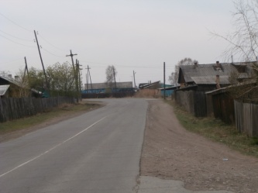 | 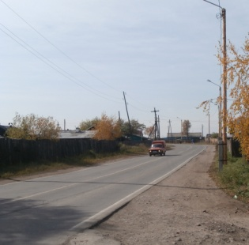
8 | Выполнение работ по уличному освещению в парке Победы по ул. Садовая, 37б (500 м.) |  | 240,000.00 | 240,000.00 | 0.00 | 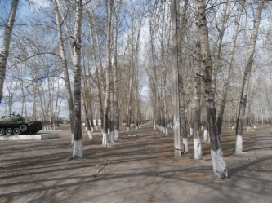 | 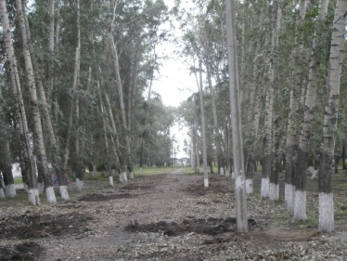
9 | Приобретение оборудования для ямочного ремонта Р-310М в Муниципальное бюджетное учреждение «Автопарк администрации г. Зимы». |  | 2,360,667.00 | 1,432,114.00 | 928,553.00 | 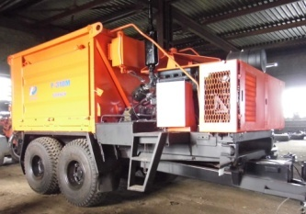
10 | Замена оконных блоков: |  | 2,106,386.00 | 2,106,386.00 | 0.00
10.1 | МБОУ СОШ № 7 |  | 894,200.00 | 894,200.00 | 0.00 | 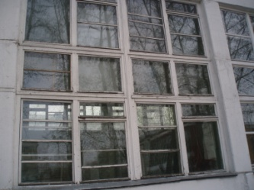 | 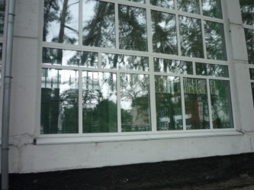
10.2 | МБДОУ Дет.сад № 10 |  | 56,720.00 | 56,720.00 | 0.00 | 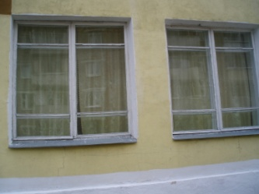 | 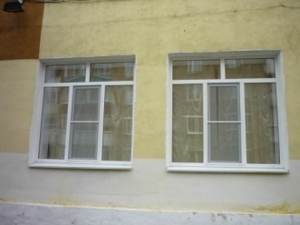
10.3 | МБДОУ Дет.сад № 11 |  | 58,620.00 | 58,620.00 | 0.00 | 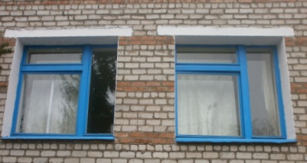 | 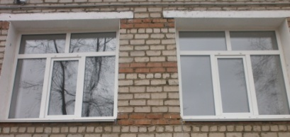
10.4 | МБДОУ Дет.сад № 15 |  | 310,423.00 | 310,423.00 | 0.00 | 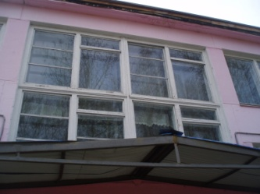 | 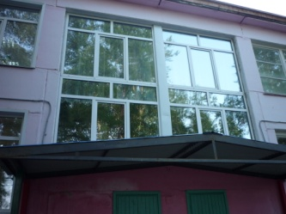
10.5 | МБДОУ Дет.сад № 16 |  | 310,423.00 | 310,423.00 | 0.00 | 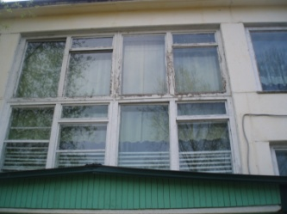 | 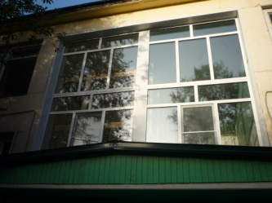
10.6 | МБДОУ Дет.сад № 56 |  | 51,750.00 | 51,750.00 | 0.00 | 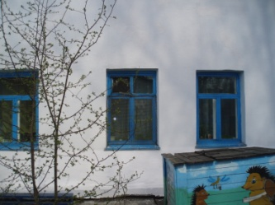 | 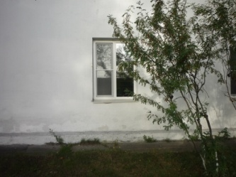
10.7 | МБДОУ Дет.сад № 171 |  | 59,450.00 | 59,450.00 | 0.00 | 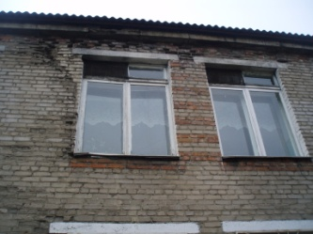 | 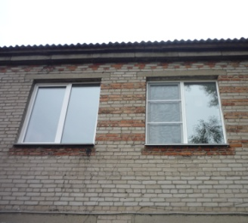
10.8 | спортзал ДЮСШ |  | 364,803.00 | 364,803.00 | 0.00 | 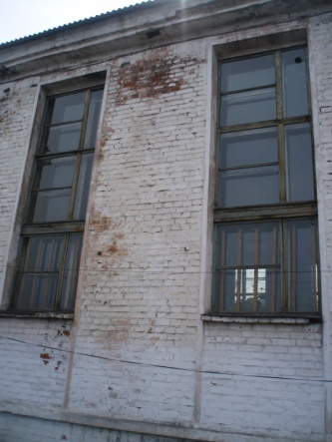 | 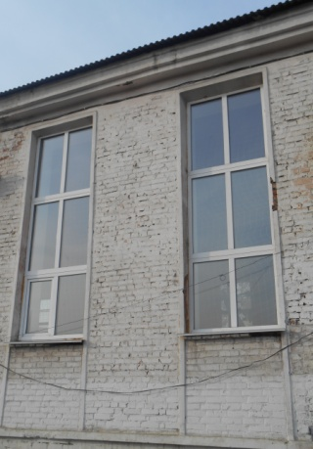
11 | Замена освещения в зале тяжелой атлетики ДЮСШ |  | 288,350.00 | 288,350.00 | 0.00 | 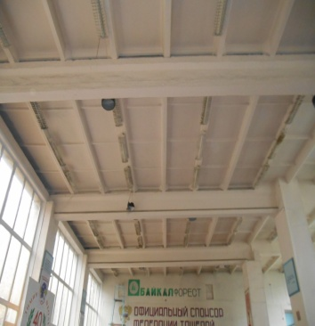 | 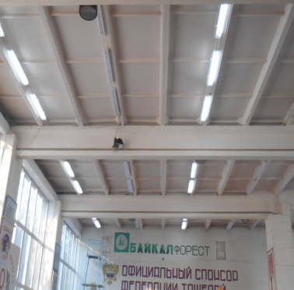
12 | Устройство видеонаблюдения (внутреннего и наружного) в МБОУ СОШ № 1,5,7,8,9,10,26, МБОУ НОШ № 11, МБОУ ВСОШ № 2, МБОУ Зиминский лицей, МБДОУ Детский сад № 4,7,10,11,14,15,16,56,171,212, МБОУ МУК, ДЮСШ |  | 1,832,239.00 | 1,832,239.00 | 0.00 | 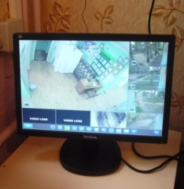 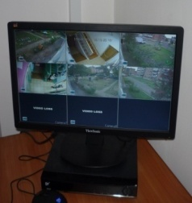 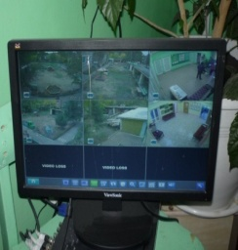
13 | Приобретение мебели, оборудования для пищеблока и медицинского кабинета в МБДОУ Детский сад № 14 |  | 436,890.00 | 436,890.00 | 0.00 | 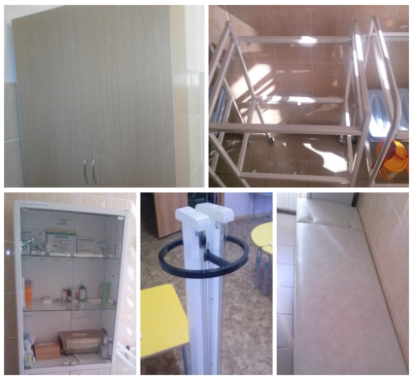 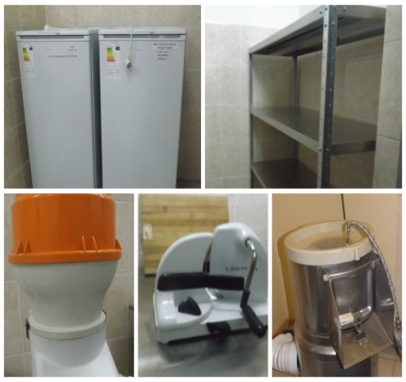
14 | Выполнение ремонтных работ в МАУК ГДК "Горизонт" |  | 3,735,000.00 | 3,735,000.00 | 0.00 | 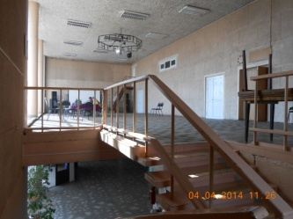 | 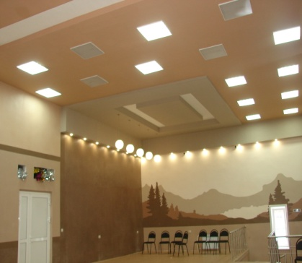
15 | Открытие дополнительной группы в МБДОУ "Детский сад № 11" на 25 человек |  | 480,203.25 | 480,203.25 | 0.00 | 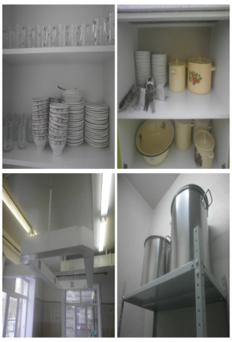 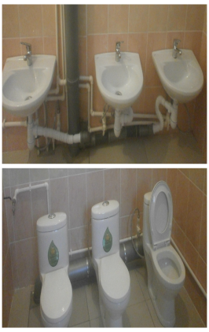 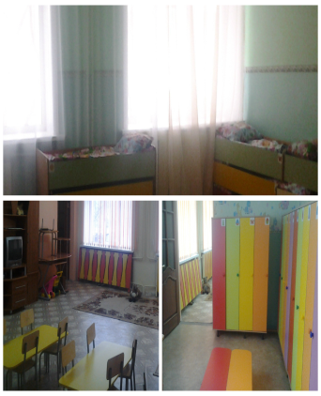
16 | Замена оконных блоков в зале бокса (ДЮСШ) |  | 198,000.00 | 198,000.00 | 0.00 | 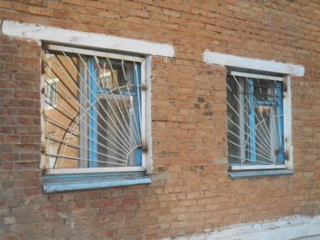 | 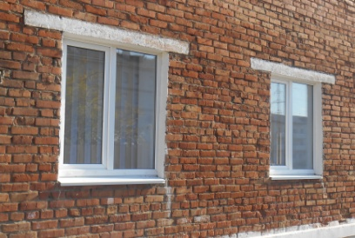
17 | Приобретение мебели в МБОУ СОШ № 1,5,7,8,9,10,26, МБОУ НОШ № 11, МБОУ Зиминский лицей |  | 605,025.24 | 605,025.24 | 0.00
17.1 | Приобретение мебели в МБОУ СОШ № 1 |  | 45,500.00 | 45,500.00 | 0.00 | 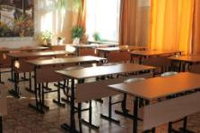
17.2 | Приобретение мебели в МБОУ СОШ № 5 |  | 45,500.00 | 45,500.00 | 0.00 | 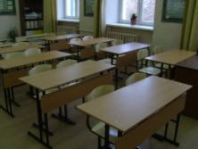
17.3 | Приобретение мебели в МБОУ СОШ № 7 |  | 45,500.00 | 45,500.00 | 0.00 | 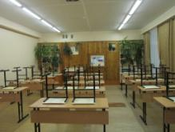
17.4 | Приобретение мебели в МБОУ СОШ № 8 |  | 45,500.00 | 45,500.00 | 0.00
17.5 | Приобретение мебели в МБОУ СОШ № 9 |  | 45,750.00 | 45,750.00 | 0.00
17.6 | Приобретение мебели в МБОУ СОШ № 10 |  | 45,500.00 | 45,500.00 | 0.00
17.7 | Приобретение мебели в МБОУ СОШ № 26 |  | 48,750.00 | 48,750.00 | 0.00
17.8 | Приобретение мебели в МБОУ НОШ № 11 |  | 45,500.00 | 45,500.00 | 0.00
17.9 | Приобретение мебели в МБОУ Зиминский лицей |  | 32,500.00 | 32,500.00 | 0.00
18 | Приобретение оборудования для детских площадок |  | 931,552.83 | 931,552.83 | 0.00
19 | Приобретение искусственных дорожных неровностей (лежачий полицейский) - для установки в районе МБОУ СОШ № 8, МДБОУ Детский сад № 212 |  | 99,975.00 | 99,975.00 | 0.00
20 | Приобретение микроавтобуса для перевозки детей на спортивные и культурно - лосуговые мероприятия |  | 1,850,000.00 | 1,850,000.00 | 0.00
21 | Приобретение мебели для центральной библиотеки |  | 150,000.00 | 150,000.00 | 0.00
ИТОГО: |  |  | 18,571,053.00 | 17,642,500.00 | 928,553.00

